Resultatlista
Resultatlista Inomhusrodd i Uddevalla

UDDEVALLA
LÖRDAG 4 FEBR 2012
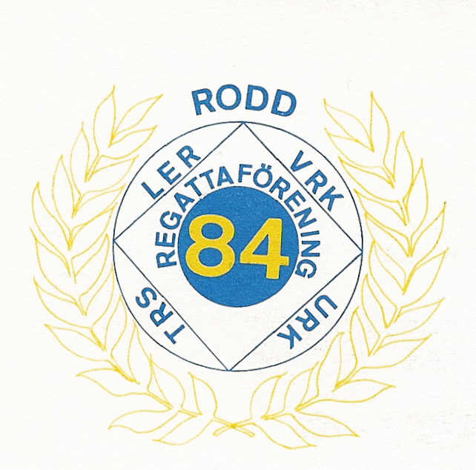

Arrangör Regattaföreningen 84

Lopp | Klass | Ålder | Sträcka
101 | F10 | 10 | 250m
 |  | Tid | Placering
Clara Bjarneborg | Falkenbergs Rodd | 1,20,3 | 1

103 | F11 | 11 | 250m
 |  | Tid | Placering
Isabell Stridh | Falkenbergs Rodd | 1,03,7 | 1
Matilda Wallin | Falkenbergs Rodd | 1,09,0 | 2

105 | F12 | 12 | 250m
 |  | Tid | Placering
Ebba Einarsson | Falkenbergs Rodd | 0,57,5 | 1
Felica Häggström | Falkenbergs Rodd | 1,01,3 | 2
Elsa Dejby | Halmstad GoRF | 1,07,3 | 3

106 | P12 | 12 | 250m
 |  | Tid | Placering
Erik Christoffersson | Strömstads RK | 1,05,4 | 1
Daniel Bodin | Halmstad GoRF | 1,08,5 | 2

107 | DJC | 13-14 | 500m
 |  | Tid | Placering
Alma Johansson | Öresjö SS | 1,51,6 | 1
Nathalie Martineu | Öresjö SS | 1,54,6 | 2
Ebba Barett | Falkenbergs Rodd | 1,57,6 | 3
Nora Grosselius | Mölndals RK | 1,59,2 | 4
Emma Stjernström | Varbergs RK | 2,05,3 | 5

108 | HJC | 13-14 | 500m
 |  | Tid | Placering
Anton Nilsson | Falkenbergs Rodd | 1,50,1 | 1
Alexander Rammus | Falkenbergs Rodd | 2,05,6 | 2
Oscar Wallin | Falkenbergs Rodd | 2,05,9 | 3
Jacob Bjerketvedt | Falkenbergs Rodd | 2,15,7 | 4

109 | DJB | 15-16 | 1000m
 |  | Tid | Placering
Karin Sundberg | Mölndals RK | 3,50,9 | 1
Annie Svensson | Falkenbergs Rodd | 3,51,4 | 2
Sascha Andersson | Falkenbergs Rodd | 3,55,6 | 3
Maja Hilding | Strömstad RK | 4,00,7 | 4
Linnea Hallgren | Falkenbergs Rodd | 4,02,6 | 5
Beatrice Persson | Halmstad GoRF | 4,03,4 | 6

110 | HJB | 15-16 | 1000m
 |  | Tid | Placering
Julius Freudenthal | Mölndals RK | 3,17,6 | 1
Johan Jensen | Strömstad RK | 3,27,8 | 2
Marcus Stjernström | Falkenbergs Rodd | 3,28,2 | 3
Pontus Karlsen | Strömstad RK | 3,38,7 | 4
Martin Johansson | Falkenbergs Rodd | 3,40,5 | 5
Erik Bjerketvedt | Falkenbergs Rodd | 3,47,2 | 6
Jacob Hayes | Strömstad RK | 3,52,2 | 7
Adam Hedman | Halmstad GoRF | 4,01,2 | 8
David Johansson | Kungälv RK | 4,28,2 | 1

112 | H19 öppen motion | 19>= | 2000m
 |  | Tid | Placering
Johan Eklund | Uppsala Akademiska RS | 6,33,2 | 1
Sigvard Eriksson | Mölndals RK | 6,33,5 | 2
Jan Berglund | Stockholms RF | 6,41,0 | 3
Thord Thyberg | Wärtsile | 6,47,5 | 4

114 | H19 öppen motion Lv | 19>= | 2000m
 |  | Tid | Placering
Johan Wallström | Alingsås SK | 6,58,4 | 1

117 | D19 motion | 19-29 | 2000m
 |  | Tid | Placering
Fanny Friden | Öresjö SS | 8,18,4 | 1
Sonja Kildishew | Mölndals RK | 8,30,5 | 2

118 | H19 motion | 19-29 | 2000m
 |  | Tid | Placering
Joel Land | Lennarts Crossfit Garage | 6,52,8 | 1

119 | D30 motion Lv | 30-39 | 2000m

125 |  | 40-49 | 1000m
 |  | Tid | Placering
Helene Sundberg | Mölndals RK | 3,52,0 | 1

126 | H40 motion | 40-49 | 1000m
 |  | Tid | Placering
Peter Lindqvist | Privat | 3,06,5 | 1
Göran Haggren | Mölndals RK | 3,08,6 | 2
Thord Thyberg | Alingsås SK | 3,17,6 | 3

128 | H50 motion Lv | 50-59 | 1000m
 |  | Tid | Placering

130 | H50 motion | 50-59 | 1000m
 |  | Tid | Placering
Johan Eklund | Uppsala Akademiska RS | 3,08,1 | 1
Klaus Runge | Lilla Edets Roddare | 3,13,1 | 2
Peter Tyledal | Halmstad GoRF | 3,22,9 | 3
Mikael Sandberg | Kungälv RK | 3,26,0 | 4
Mats Lundberg | Kungälv RK | 3,43,0 | 5

134 | H60 motion | 60+ | 1000m
 |  | Tid | Placering
Roger Olsson | Mölndals RK | 3,26,0 | 1
Åke Elving | Lilla Edets Roddare | 3,36,3 | 2

135 | DJA | 17-18 | 2000m
 |  | Tid | Placering
Frida Carlsson | Vänersborgs RK | 7,40,5 | 1
Amanda Tholin | Halmstad GoRF | 7,49,1 | 2
Josephine Kreus | Kungälv RK | 7,49,1 | 2
Anna Hansson | Halmstad GoRF | 7,57,6 | 3
Moa Johansson | Falkenbergs Rodd | 7,58,8 | 4
Caroline Jonsson | Falkenbergs Rodd | 9,26,2 | 5

136 | HJA | 17-18 | 2000m
 |  | Tid | Placering
Knut H Andersson | Höganäs RF | 6,39,0 | 1
Emil Freudenthal | Mölndals RK | 6,39,3 | 2
Tim Block | Åhus Roddklubb | 6,45,6 | 3
Viktor Rissanen | Mölndals RK | 6,52,8 | 4
Oskar Svensson | Mölndals RK | 6,57,1 | 5
Filip Nilsson | Mölndals RK | 6,57,4 | 6

137 | DSA Lv | 19+ | 2000m
 |  | Tid | Placering
Kristina Knejp Christensson | SPIF | 7,11,8 | 1
Liv Kalström | SPIF | 7,21,0 | 2
Cecilia Lilja | Trollhättans RS | 7,31,0 | 3

138 | HSA Lv | 19+ | 2000m
 |  | Tid | Placering
Oscar Russberg | Strömstad RK | 6,25,5 | 1
Johan Lidberg | Privat | 6,34,1 | 2
Olof Södergård | Waxholms RF | 6,35,6 | 3
Leif Johansson | Falkenbergs Rodd | 6,37,7 | 4
Jörgen Nilsson | Mölndals RK | 6,47,0 | 5
Robert Engström | Mölndals RK | 6,56,0 | 6

139 | DSA | 19+ | 2000m
 |  | Tid | Placering
Anna Malvina Svennung | Norrtälje RF | 7,00,4 | 1
Filippa Kärrfelt | SPIF | 7,11,3 | 2
Josefin Berglund | Stockholms RF | 7,25,6 | 3
Katarina Maiqvist | Mölndals RK | 7,29,4 | 4
Elin Sjödin | Falkenbergs Rodd | 7,31,0 | 5
Lisa Sellert | Mölndals RK | 7,45,6 | 6

140 | HSA | 19+ | 2000m
 |  | Tid | Placering
Anders Backeus | Uppsala Akademiska RS | 6,00,0 | 1
Marcus Wahlkvist | Mölndals RK | 6,17,8 | 2
Johan Palm | Strömstad RK | 6,22,9 | 3
Anders Christensson | SPIF | 6,25,9 | 4
Michael Rabe | Mölndals RK | 6,31,0 | 5
Marcus Svensson | Mölndals RK | 6,34,9 | 6
Peter Lindqvist | Privat | 6,41,7 | 7
Viktor Johansson | Falkenberg RK | 6,57,9 | 8

141 | D + H JC 2-slide | 13-14 | 500m
 |  | Tid | Placering
Anton Nilsson / Alexander Ramus | Falkenbergs RK | 1,58,5 | 1
Nathalie Martineu / Alma Johansson | Öresjö Ss | 1,59,0 | 2
Ebba Barett / Emma Stjernström | Falkenbergs RK / Varbergs RK | 2,04,5 | 3
Adam Hedman / Jakob Bjerketvedt | Falkenbergs RK | 2,05,5 | 4

142 | D + H JB 2-slide | 15-16 | 1000m
 |  | Tid | Placering
Pontus Karlsen / Johan Jensen | Strömstad RK | 3,34,5 | 1
Ida Christoffersen / Maja Hilding | Strömstad RK | 3,58,5 | 2

143 | D + H JA 2-slide | 17-18 | 1000m
 |  | Tid | Placering
Amanda Tholin / Anna hansson | Halmstad GoRF | 3,45,5 | 1
Caroline Jonsson / Moa Johansson | Falkenbergs RK | 4,07,0 | 2

144 | D + H Handicap 2-slide |  | 1000m
 |  | Tid | Placering
Jörgen Nilsson / Sigvard Eriksson | Mölndals RK | 3,18,5 | 1
Göran Haggren / Marcus Svensson | Mölndals RK | 3,24,0 | 2
Thord Thyberg / Johan Wallström | Alingsås SK | 3,43,0 | 3
Josefin Berglund / Jan Berglund | Stockholms RF | ? | 4

